9. Diagrama REL
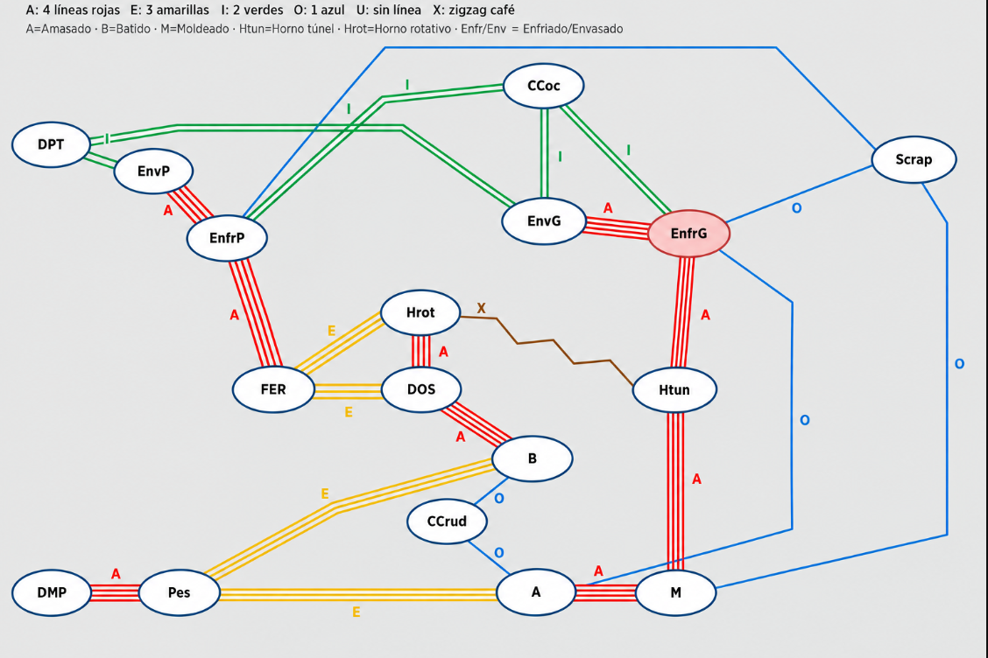
MATRIZ / DIAGRAMA REL – RELACIONES ENTRE ÁREAS
Matriz derivada de 8. Carga REL. Diagrama inferior con la distribución del croquis del usuario.

 | DESDE / HASTA | DMP | Pes | A | M | Htun | EnfrG | EnvG | B | DOS | FER | Hrot | EnfrP | EnvP | DPT | Scrap | CCrud | CCoc | Código | Representación | Código | Significado
 | DMP | - | A | U | U | U | U | U | U | U | U | U | U | U | U | U | U | U | A | 4 líneas rojas | A | Absolutamente necesario
 | Pes | A | - | E | U | U | U | U | E | U | U | U | U | U | U | U | U | U | E | 3 líneas amarillas | E | Especialmente importante
 | A | U | E | - | A | U | O | U | U | U | U | U | U | U | U | U | O | U | I | 2 líneas verdes | I | Importante
 | M | U | U | A | - | A | U | U | U | U | U | U | U | U | U | O | U | U | O | 1 línea azul | O | Ordinario / conveniente
 | Htun | U | U | U | A | - | A | U | U | U | U | U | X | U | U | U | U | U | U | Sin línea | U | Sin importancia de proximidad
 | EnfrG | U | U | O | U | A | - | A | U | U | U | U | U | U | U | O | U | I | X | Zigzag café | X | Proximidad indeseable
 | EnvG | U | U | U | U | U | A | - | U | U | U | U | U | U | I | U | U | I
 | B | U | E | U | U | U | U | U | - | A | U | U | U | U | U | U | O | U
 | DOS | U | U | U | U | U | U | U | A | - | E | A | U | U | U | U | U | U
 | FER | U | U | U | U | U | U | U | U | E | - | E | U | U | U | U | U | U
 | Hrot | U | U | U | U | U | U | U | U | A | E | - | A | U | U | U | U | U
 | EnfrP | U | U | U | U | X | U | U | U | U | U | A | - | A | U | O | U | U
 | EnvP | U | U | U | U | U | U | U | U | U | U | U | A | - | I | U | U | U
 | DPT | U | U | U | U | U | U | I | U | U | U | U | U | I | - | U | U | U
 | Scrap | U | U | U | O | U | O | U | U | U | U | U | O | U | U | - | U | U
 | CCrud | U | U | O | U | U | U | U | O | U | U | U | U | U | U | U | - | U
 | CCoc | U | U | U | U | U | I | I | U | U | U | U | U | U | U | U | U | -

Superficies
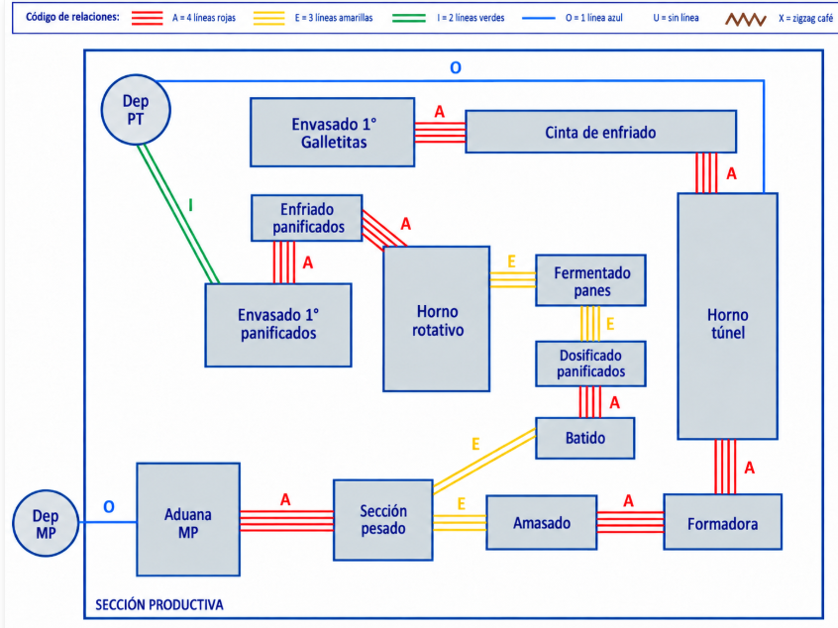
ID | Sector / Departamento | Categoría SLP | Tipo Modelado | Ancho w [m] | Largo h [m] | Superficie Total [m²] | % Sup. Productiva
 | Deposito PT |  |  | 12 | 15.6 | 187.20
 | Deposito MP |  |  | 8.3 | 6.3 | 52.29
 | 1. Aduana MP | Almacén | Punto Almacén MP |  |  | 14.50
 | 2. Calidad crudo |  |  | 2.1 | 1.5 | 3.15
 | 2. Sección pesado | Pesado | Bloque Productivo | 2.00 | 3.00 | 7.60
 | 3. Amasado | Elaboración | Bloque Productivo | 2.40 | 2.17 | 5.22
 | 4. Batido | Elaboración | Bloque Productivo | 2.20 | 1.85 | 4.08
 | 5. Formadora | Elaboración | Bloque Productivo | 2.50 | 2.32 | 3.40
 | 6. Horno túnel | Cocción | Bloque Productivo | 8.60 | 2.30 | 19.78
 | 7. Cinta de enfriado | Enfriamiento | Bloque Productivo | 7.00 | 1.19 | 8.34
 | 8. Envasado 1° Galletitas | Envasado | Bloque Productivo | 4.00 | 4.30 | 17.20
 | 10. Dosificado panificados | Elaboración | Bloque Productivo | 2.00 | 1.50 | 3.00
 | 11. Fermentado panes | Elaboración | Bloque Productivo | 1.50 | 1.23 | 1.85
 | 12. Horneado panificados | Cocción | Bloque Productivo | 5.20 | 3.74 | 19.46
 | 13. Enfriado panificados | Enfriamiento | Bloque Productivo | 2.65 | 2.00 | 5.30
 | 14. Envasado 1° panificados | Envasado | Bloque Productivo | 4.84 | 4.80 | 23.23
 | Scrap |  |  | 2.9 | 2 | 5.8
 | Ccocido |  |  | 2.9 | 5 | 14.5
 | TOTAL SUPERFICIE PRODUCTIVA (Puestos 2 a 15) |  |  |  |  | 395.90 | 100.0%

